名入れ扇子用
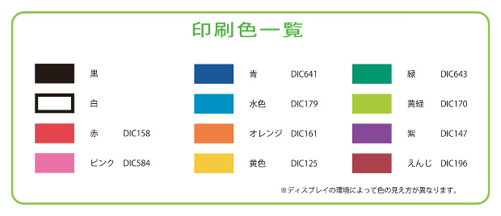
簡易デザイン無料作成 ヒアリングシート

 | STEP1 印刷したい文字を入力してください

 |  | 小さい文字や画数の多い漢字等は細部が潰れる恐れがあります。
 |  | 極端に文字数が多く、印刷範囲に収まらない場合は内容の変更をお願いする場合がございます。

 | STEP2 印刷フォントを選択して下さい
 |  | 選択してください
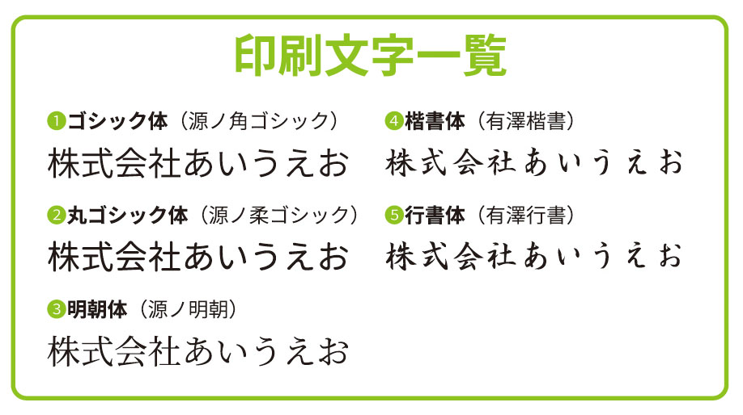

 | STEP3 印刷色を選択して下さい
 |  | 選択してください

 |  | ※骨の色と印刷色の組み合わせによっては印刷が見えにくくなります。ご注意ください。

